CheatSheet
 | Loopian CheatSheet

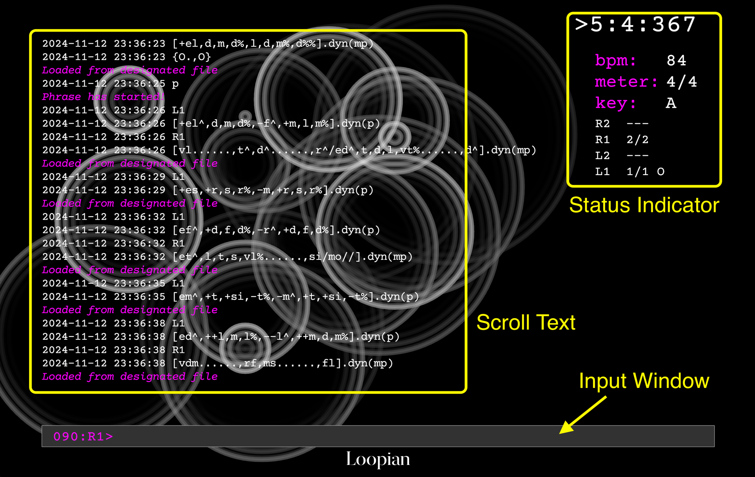

1 | 起動と終了
 |  | ◾️起動: ターミナルにて、以下のように入力し return
 |  |  |  | ./loopian
 |  | ◾️終了
 |  |  |  | >!quit
 |  |  |  | >!q | (省略形)
 |  |  | ※Loopian の Window の閉じるボタンを押して終了した場合、ログファイルは記録されない

2 | 再生コントロール
 |  | ◾️再生開始 |  | >play
 |  |  |  | >p | (省略形)

 |  | ◾️再生終了 |  | >stop
 |  |  |  | >fine
 |  |  | ※ space key のあと return で、トグルで再生の開始、終了を繰り返す（表示はピリオド）

 |  | ◾️再生が途中で止まっている時、その小節の先頭から再生する
 |  |  |  | >resume
 |  | ◾️次の小節の先頭を再生した後、再生を止める
 |  |  |  | >fermata
 |  | ◾️今鳴っている音を消音する
 |  |  |  | >panic

3 | 入力Part切替
 |  | Input Windowのプロンプトに、コマンドの履歴番号と現在の入力パートが表示されている
 |  |  |  | 001:R1>

 |  | ◾️L1に切り替え |  | >L1
 |  |  |  | >left1
 |  |  | 同様に L2 に切り替えられる
 |  | ◾️R1に切り替え |  | >R1
 |  |  |  | >right1
 |  |  | 同様に L2 に切り替えられる

4 | Phrase入力
 |  | [ ]（角カッコ）内に音符を入力する
 |  |  | 記法 | >[note].fn1().fn2(parameter)
 |  |  | note のところに、音符（音の高さと長さの指定）が入る
 |  |  | fn()のように、Phraseに変化を与える関数を指定できる
 |  |  | fn(parameter)のように、関数にパラメータを追加できる

 |  | ◾️パートの全Phrase削除
 |  |  |  | >[]
 |  | ◾️スラッシュで小節区切り
 |  |  |  | >[・・・/・・・/・・・]
 |  | ◾️Loopせず終了する
 |  |  |  | >[・・・//] | （Phraseの最後に // をつける）

5 | 音程の指定方法

 |  | ◾️休符 |  | >[x]
 |  | ◾️オクターブ指定
 |  |  | 下に移動 | >[d,s] | （下のソが上より近い）
 |  |  | 上に移動 | >[d,+s]
 |  |  | 二つ下のソに移動 | >[d,-s]
 |  |  | 二つ上のソに移動 | >[d,++s]

 |  | ◾️example
 |  |  | 同時発音 | >[dms,rfil,msit] | （三音同時に発音）

 |  |  | きらきら星のメロディ | >[d,d,+s,s/l,l,s,x/f,f,m,m/r,r,d,x]

6 | 音価の指定方法
 |  | 以下の音価を音程の前に記述する

 |  |  | 基準音価とは、音価情報を書かないときに採用されている音価のこと
 |  |  | 最後に指定された音価が基準音価になる。デフォルトは四分音符が基準音価となる。
 |  |  | （三連符を指定した場合、実際の長さは 2/3 となる）

 |  |  | 「遠き山に日は落ちて」 | >[hm,qs/h's/hm,qr/h'd/hr,qm/hs,qm/h'r]

 |  |  | Bach Invention No.1 | >[ex,d,r,m,f,r,m,d/+qs,d,vt,l,et,qd]

 |  | ◾️最後にoを付けると小節の最後まで伸びる
 |  |  | 小節の終わりまで伸ばす | >[do/・・・]
 |  |  | 次の小節も伸ばす | >[do/o/]

 |  | ◾️ドットで基準音価の倍数だけ音を伸ばす
 |  |  | 3倍伸ばす | >[qd..]

 |  | ◾️アンダーバー＋音価でタイを表す
 |  |  | タイで伸ばす | >[hd_e] | （二分音符＋八分音符）
 |  |  | 小節を跨ぐタイ | >[hm,r/_e,・・・]

7 | Composition入力
 |  | { }（波カッコ）内に和音などを入力する
 |  |  | 記法 | >{chord}
 |  |  | chord のところに、和音名が入る

 |  | ◾️パートの全Composition削除
 |  |  |  | >{}
 |  | ◾️スラッシュで小節区切り
 |  |  |  | >{・・・/・・・/・・・}
 |  | ◾️Loopせず終了する
 |  |  |  | >{・・・//} | （最後に // をつける）

8 | 和音の指定方法
 |  | 和音は "root + type" という形で指定する
 |  | 以下は root の指定方法である

 |  | 以下は type とその構成音の一覧である
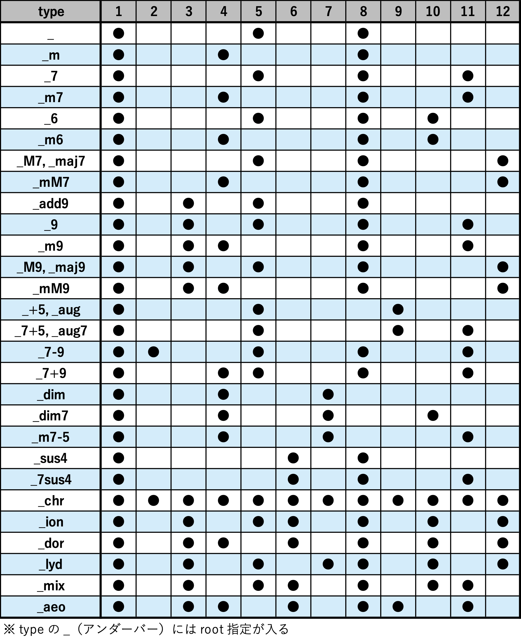

 |  | ◾️和音なし、ダンパーペダル付き
 |  |  |  | >{O}
 |  | ◾️和音なし、ダンパーペダル無し
 |  |  |  | >{X}

 |  | ◾️長さの指定
 |  |  | １小節単位 | >{I/V}
 |  |  | 一拍単位 | >{I.,V./IV,III,II.} | （ピリオドで拍を伸ばす）
 |  |  |  | >{I.,,/V//} | （何も指定しないと和音なし）

 |  | ◾️ピリオドで複数小節伸ばす
 |  |  |  | >{I/./IV/.}

 |  | ◾️example
 |  |  | 循環和音 | >{I/VIm/IV/V7}
 |  |  | Let It Be | >{I.,V./VIm.,IV./I.,V./IV,V,I.}

9 | 調、テンポ、拍子
 |  | ◾️調の指定
 |  |  | keyをFにする | >set.key(F)
 |  |  | keyをC3にする | >set.key(C3)

 |  | ◾️テンポの指定
 |  |  | BPM（テンポ）を150にする
 |  |  |  | >set.bpm(150)

 |  | ◾️拍子の指定
 |  |  | 拍子を 4/4 にする
 |  |  |  | >set.meter(4/4)
 |  |  | 拍子を 6/8 にする
 |  |  |  | >set.meter(6/8)

 |  | ◾️オクターブの指定
 |  |  | 現在のパートの音程を１オクターブ上げる
 |  |  |  | >set.oct(+1)
 |  |  | 現在のパートのオクターブを元に戻す
 |  |  |  | >set.oct(0)

10 | Phraseの音符への指示
 |  | ◾️^で音量を上げる
 |  |  |  | >[d^,d^^,d^^^] | （^の数で音量が増える）
 |  | ◾️%で音量を下げる
 |  |  |  | >[d%,d%%,d%%%] | （%の数で音量が増える）
 |  | ◾️'で音価を半分にする（スタカート）
 |  |  |  | >[qd']
 |  |  |  | >[<ed,r,m>'] | （<>で複数音を指定）
 |  | ◾️~で音価を120%にする（レガート）
 |  |  |  | >[qd~]
 |  |  |  | >[<ed,r,m>~] | （<>で複数音を指定）

 |  | ◾️関数dyn()でPhrase全体の音量を指定する
 |  |  |  | >[d,r,m.].dyn(f) | （fはフォルテ）
 |  |  |  | >[d,r,m.].dyn(mp)
 |  |  |  | >[d,r,m.].dyn(pp)
 |  | ◾️関数dmp(off)で和音を指定していても、Phraseのダンパーペダルをオフにする
 |  |  |  | >[d,r,m.].dmp(off)
 |  | ◾️関数stacc()でPhrase全体をスタカート指定する
 |  |  |  | >[d,r,m.].stacc(80) | （音価を80%にする）
 |  | ◾️関数legato()でPhrase全体をレガート指定する
 |  |  |  | >[d,r,m.].legato(120) | （音価を120%にする）

11 | 動的パターン
 |  | Phrase の中で実際の音程を指定せず、和音やアルペジオを自動生成
 |  |  | Composition を使って和音を指定することを前提とした機能

 |  | Cluster （同時になる複数の音）は関数の形で記述（引数でパラメータ指定）
 |  |  |  | >[Cls()]
 |  |  |  | >[C()] | (省略形)
 |  |  |  | >[hC(q,,),hC(e,,)] | (音価指定)

 |  | ◾️第一引数は、和音連打の音価を表す（デフォルトは q ）
 |  |  |  | >[Cls(e,,)]
 |  |  | 音価は h, q, e, v を指定できる（二分音符、四分音符、八分音符、十六分音符）
 |  | ◾️第二引数は、同時に鳴る数を表す（範囲：2..5、デフォルトは4）
 |  |  |  | >[Cls(e,5,)]
 |  | ◾️第三引数は、最低音の音程の場所を表す（範囲：-6..7、デフォルトは0）
 |  |  |  | >[Cls(e,3,-2)]

 |  | Arpeggio（分散和音）も関数の形で記述
 |  |  |  | >[Arp()]
 |  |  |  | >[A()] | (省略形)
 |  |  |  | >[hA(e,u,),hA(e,d,)] | (音価指定)

 |  | ◾️第一引数は、分散した音の音価を表す（デフォルトは q ）
 |  |  |  | >[Arp(e,,)]
 |  |  | 音価は h, q, e, v を指定できる（二分音符、四分音符、八分音符、十六分音符）
 |  | ◾️第二引数は、同時に鳴る数を表す
 |  |  |  | >[Arp(e,u,)]
 |  |  | u:上昇 d:下降 ux:クロス上昇 dx:クロス下降（デフォルトはu）
 |  | ◾️第三引数は、最低音の音程の場所を表す（範囲：-6..7、デフォルトは0）
 |  |  |  | >[Arp(e,u,-2)]

12 | ファイル操作
 | ・ | アプリのあるフォルダに /log フォルダが自動的に作成される
 | ・ | !quit とコマンドで Loopian を終了した時、ログファイルが自動的にセーブされる
 | ・ | アプリのあるフォルダに /load フォルダを作成すると、Loopian のコマンドからファイルを
 |  | 読み出すことが可能になる
 |  | ◾️/load 以下のサブフォルダ(sub_folder)がある場合、そのフォルダ名を指定
 |  |  |  | >set.path(sub_folder)
 |  | ◾️!load でファイル(filename)をロードする
 |  |  |  | >!load.filename | (拡張子は書かない）
 |  |  |  | >!l.filename | (省略形)
 |  |  |  | >!l | 前回と同じならファイル名省略

 |  | ◾️!saveで特定行以降の入力をファイル(filename)をセーブする
 |  |  |  | >!save(20).filename
 |  |  | filenameを省略すると、日時がファイル名になる

13 | 付録：和音進行の作り方
 | よく使う和音

 | 和音進行の特徴
 | ・ | I で始まると長調っぽい開始、I で終わると長調っぽい終了
 | ・ | VIm で始まると短調っぽい開始、VIm で終わると短調っぽい終了
 | ・ | rootが３つ上の和音に行きたがる
 |  |  | I → IV
 |  |  | II → V
 |  |  | III → VI
 |  |  | V → I
 |  |  | VI → II

